311-4.本人確認書類（法人、確認用）
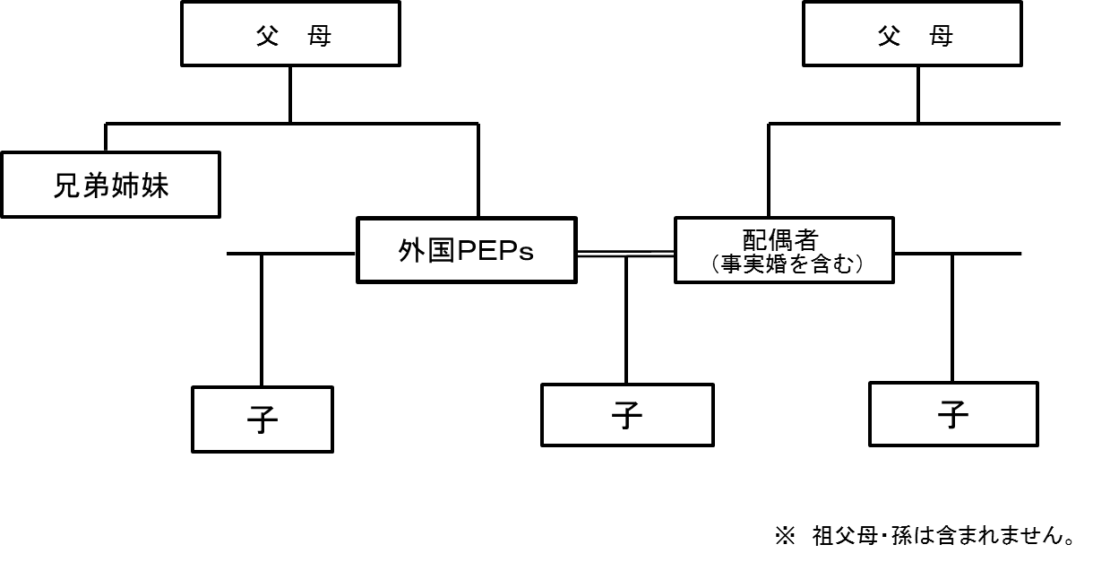
 |  |  |  |  |  |  |  |  |  |  |  |  |  |  |  |  |  |  |  |  |  |  |  |  |  | 年 |  | 月 | 日

 |  |  |  |  |  |  |  |  |  |  |  |  |  |  |  |  |  |  |  |  |  |  |  |  |  |  | 法人用

本人確認書類（確認用）

 | 本書は、犯罪収益移転防止法第４条第１項及び第４項の規定に基づき、不動産取引に際して実施することが

 | 義務付けられている取引時確認に関する事項です。お客様には、本書の趣旨をご理解いただき、以下にご回答

 | いただきますよう、お願いいたします。

 | ※ 太線枠内について、該当項目の□を選択し、その他の箇所には必要事項のご記入をお願いいたします。

 | 1. | 本人特定事項

 |  | ( フリガナ ）

 |  | 商号・名称

 |  | 所在地 |  |  |  | 〒 |  |  |  | ー

 |  | 〔注〕 本人特定事項を確認させていただくに当たり、本人確認書類のご提示をお願いしております。

 |  | （※ご提示いただく本人確認書類は、犯罪収益移転防止法施行規則第７条第２号で規定されるものに

 |  | 限ります。）

 | 2. | 代表者等の本人特定事項

 |  | ( フリガナ ） |  |  |  |  |  |  |  |  |  |  |  |  |  |  |  |  |  |  | 所属

 |  | 氏 名 |  |  |  |  |  |  |  |  |  |  |  |  |  |  |  |  |  |  | 役職

 |  | 生年月日 |  |  |  |  |  |  |  |  | 年 |  |  |  |  | 月 |  |  |  | 日生

 |  | 住 居 |  |  |  | 〒 |  |  |  | ー

 |  | 顧客との関係 |  |  |  | □ | 代表者 |  |  |  |  | □ | 取引担当者 |  |  |  |  |  |  |  | □ | 代理人

 |  | 〔注〕 本人特定事項を確認させていただくに当たり、本人確認書類のご提示をお願いしております。

 |  | （※ご提示いただく本人確認書類は、犯罪収益移転防止法施行規則第７条第１号又は第４号で規定

 |  | されるものに限ります。）

 | 3. | 取引目的

 |  | □ | 買 主 |  |  | □ | 自社/店舗用 |  |  |  |  |  | □ | 事業用 |  |  |  |  | □ | 転売用 |  |  |  | □ | その他 | （ |  |  |  | ）

 |  | □ | 売 主 |  |  | □ | 買い換え用 |  |  |  |  |  | □ | 換金 |  |  |  |  | □ | 資産売却 |  |  |  | □ | その他 | （ |  |  |  | ）

 |  | 〔注〕 お客様からの申告による確認とさせていただいております。

 | 4. | 事業内容

 |  | □ | 不動産業 |  |  |  |  | □ | 建設業 |  |  |  |  |  |  |  | □ | 製造業 |  |  |  |  |  | □ | サービス業

 |  | □ | 運輸業 |  |  |  |  | □ | 卸売/小売業 |  |  |  |  |  |  |  | □ | 金融/保険業 |  |  |  |  |  | □ | その他 | （ |  |  |  | ）

 |  | 〔注1〕 お客様からの申告による確認とさせていただいております。

 |  | 〔注2〕次のいずれかの書類又はその写しのご提示をお願いしております。

 |  | 定款・登記事項証明書等 犯罪収益移転防止法施行規則第１０条第２号で規定される書類

 | 5. | 実質的支配者の有無等

 |  | □ | 有 | （フリガナ）

 |  |  |  | 氏名・名称

 |  |  |  | 生年月日 |  |  |  |  |  |  |  |  |  |  | 年 |  |  |  | 月 |  |  |  | 日生
 |  | □ | 無
 |  |  |  | 住 居 |  |  |  |  | 〒 |  |  |  |  | ー

 |  | 〔注１〕実質的支配者の有無及び当該者が存在する場合のその者の本人特定事項は、いずれも代表者

 |  | 又は取引担当者からの申告による確認とさせていただいております。

 |  | 〔注２〕実質的支配者とは、法人の事業経営を実質的に支配することが可能となる関係にある者をいい、

 |  | 具体的には、犯罪収益移転防止法施行規則第１１条第２項において以下のとおり定義されています。

 |  | 〔注３〕該当するものが複数いる場合は、全員の申告をお願いいたします。

 |  | なお、株式会社等で50％以上の議決権を有する者がいる場合は、その50％以上の議決権保有者のみが

 |  | 確認対象となります。（そのほかに25％以上の議決権保有者がいる場合でも、その25％議決権保有者は

 |  | 確認対象から除外されます。）

 |  | ◆資本多数決の原則を採る法人

 |  |  | 法人例 |  | 株式会社、投資法人、特定目的会社など

 |  |  | 対象者 |  | 当該法人の議決権総数の25％以上の議決権を有する者

 |  | ◆上記以外の法人

 |  |  | 法人例 |  | 一般社団・財団法人、学校法人、宗教法人、医療法人、社会福祉法人、

 |  |  |  |  | 特定非営利活動法人、持分会社（合名会社、合資会社、合同会社）など

 |  |  | 対象者 |  | 当該法人を代表する権限を有する者

 | 6. | 外国ＰＥＰｓ（重要な公的地位にある者）との取引に関する事項

 |  | □ | 現在外国政府等において重要な地位にある（※１）

 |  | □ | 過去外国政府等において重要な地位にあったことがある

 |  | □ | 外国政府等において重要な地位にある（又は、あったことがある）者の家族（※２）

 |  | □ | 外国政府等において重要な地位にあったことはない

 |  | 〔注〕お客様からの申告による確認とさせていただいております。

 |  | ※１ 外国政府等において重要な地位にある者（規則第１５条）

 |  | （１）我が国における内閣総理大臣その他の国務大臣及び副大臣に相当する職

 |  | （２）我が国における衆議院議長、衆議院副議長、参議院議長、参議院副議長に相当する職

 |  | （３）我が国における最高裁判所の裁判官に相当する職

 |  | （４）我が国おける特命全権大使、特命全権公使、特派大使、政府代表又は全権委員に相当する職

 |  | （５）我が国おける統合幕僚長、統合幕僚副長、陸上幕僚長、陸上幕僚副長、海上幕僚長、海上幕僚副長、

 |  | 航空幕僚長又は航空幕僚副長に相当する職

 |  | （６）中央銀行の役員

 |  | （７）予算において国会の議決を経、又は承認を受けなければならない法人の役員

 |  | ※２ 家族の範囲（令第１２条第３項第２号）

 |  | 配偶者（事実婚を含む）、父母、子、兄弟姉妹、配偶者の父母、子

 |  | 【ＰＥＰｓの家族の範囲 】

